상품제안서
파스텔 실리콘 접이식컵 | 상품코드: S26142

 |  |  |  |  |  |  | 02-713-8555 | www.synergygift.co.kr
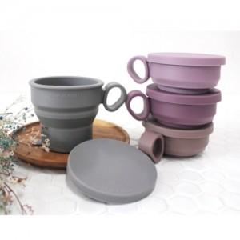

【상세/제작정보】 | <p><span style="font-size: 14pt;">※ 컵 색상 100개 단위로 선택 가능합니다.</span></p>

【인쇄/포장옵션】 | 실크 / 포장불가능

【공급단가】 | 수량 | 100~ | 300~ | 500~ | 1,000~ | 5,000~
*VAT별도 | 단가 | 4,850원 | 4,440원 | 4,330원 | 4,260원 | 4,110원

【상품 URL】 | https://www.synergygift.co.kr:443/src/goods_detail.php?gdno=26142

